作品順序核對
編號 | 縮圖 | 擬定標題 | 原始檔名 | 子分類 | 尺寸(px) | 影格數 | 備註
1 | 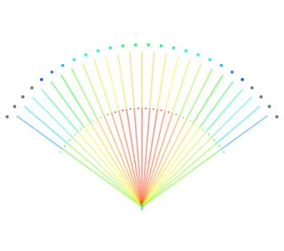 | 光譜扇形 | HexWall_sec_rotX_20261015_1338.webp | 放射扇形 | 320 × 283 | 1 | 標題與說明為擬定；作者、年代待填。
2 | 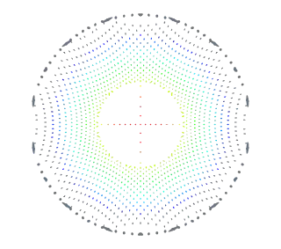 | 六角光環 | HexWall_sec_rotY_20261015_1339.webp | 六角環形 | 320 × 283 | 1 | 標題與說明為擬定；作者、年代待填。
3 | 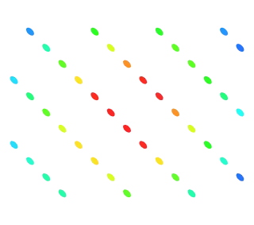 | 彩色點陣 | HexWall_sec_rotX_20261015_1325.webp | 斜向點陣 | 320 × 283 | 1 | 標題與說明為擬定；作者、年代待填。
4 | 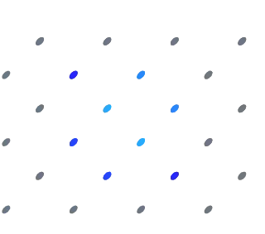 | 藍色節點 | HexWall_sec_X_20261015_1325.webp | 稀疏點陣 | 320 × 283 | 1 | 標題與說明為擬定；作者、年代待填。
5 |  | 彩色點陣・第二組 | HexWall_sec_rotX_20261015_1325(1).webp | 斜向點陣 | 320 × 283 | 1 | 與第3組同影像，獨立保留。標題與說明為擬定；作者、年代待填。
6 | 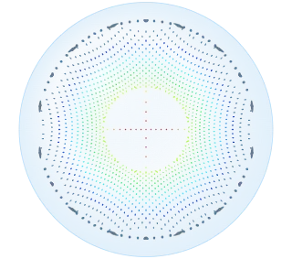 | 六角球幕 | HexWall_sec_rotY_20261015_1342.webp | 球幕與環形 | 320 × 283 | 1 | 標題與說明為擬定；作者、年代待填。
7 |  | 淡藍球光 | HexWall_sec_Y60_20261015_1342.webp | 球面光影 | 320 × 283 | 1 | 標題與說明為擬定；作者、年代待填。
8 |  | 稀疏截面 | HexWall_sec_Y30_20261015_1325.webp | 極簡截面 | 320 × 283 | 1 | 標題與說明為擬定；作者、年代待填。
9 | 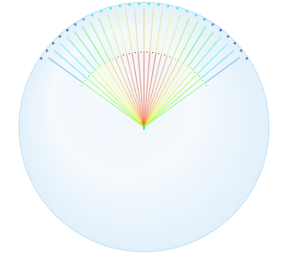 | 球幕光扇 | HexWall_sec_rotX_20261015_1341.webp | 球幕與放射 | 320 × 283 | 1 | 標題與說明為擬定；作者、年代待填。
10 |  | 球心微光 | HexWall_sec_Z_20261015_1343.webp | 球面光影 | 320 × 283 | 1 | 標題與說明為擬定；作者、年代待填。

